Офисный ПК
Офисный ПК
 | Наименование и характеристики | цена #1, ₽ | цена #2, € | цена #2, ₽
CPU | Intel Core i3-10100 BOX | 12,299 ₽ | 91.43 €
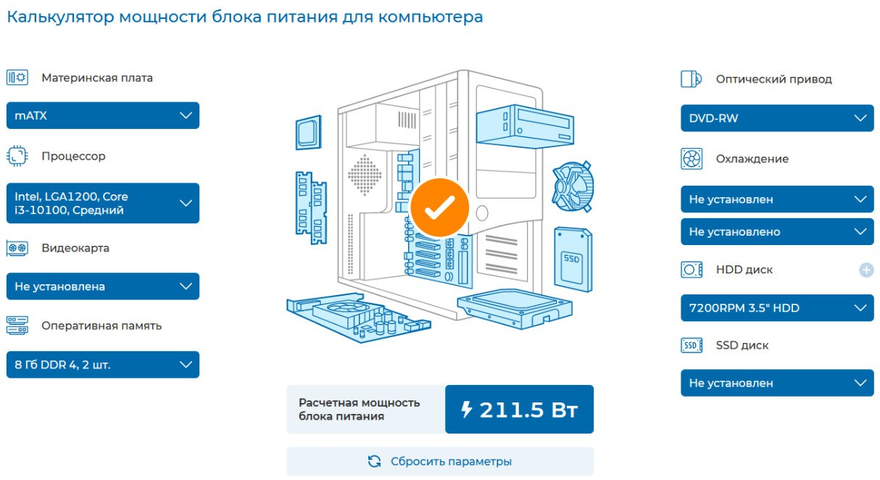
 | Характеристики: тип поставки: BOX, Серия Core i3, Сокет LGA 1200, Ядро Intel Comet Lake-S, Кол-во ядер 4, Кол-во потоков 8, Техпроцесс 14 нм, Тактовая частота 3,6 ГГц, Встроенная в процессор графика Intel UHD Graphics 630
Motherboard | GIGABYTE H470M H | 6,499 ₽ | 65.52 €
 | Характеристики: Сокет LGA 1200, Чипсет Intel H470, Micro-ATX, PCI Express 3.0, Количество слотов памяти 2, Звуковая схема 7.1, WI-FI -, Bluetooth -
RAM | GeIL Orion [GOG416GB3200C16BDC] | 4,299 ₽ | 49.63 €
 | Характеристики: Тип памяти DDR4, Форм-фактор памяти DIMM, Объем модуля памяти 8 ГБ, Количество модулей в комплекте 2 шт, Тактовая частота 3200 МГц
HDD | WD Blue 500 ГБ | 3,499 ₽ | 51.98 €
 | Характеристики: Объем HDD 500 ГБ, Объем кэш-памяти 32 МБ, Интерфейс SATA III
Корпус | AeroCool CS-1103 | 2,999 ₽ | 78.37 €
 | Характеристики: Типоразмер корпуса Mid-Tower, Форм-фактор совместимых плат Standard-ATX, Micro-ATX, Mini-ITX, Форм-фактор совместимых блоков питания ATX
БП | AeroCool VX PLUS 400W | 2,555 ₽ | 43.10 €
 | Характеристики: Мощность 350 Вт, Форм-фактор ATX, Основной разъем питания 20 + 4 pin
Монитор | 23.8" Монитор Xiaomi Mi Desktop Monitor 1С | 9,999 ₽ | 70.91 €
 | Характеристики: Диагональ экрана (дюйм) 23,8", Максимальное разрешение 1920x1080, Тип подсветки матрицы LED, Технология изготовления матрицы IPS, Соотношение сторон 16:9, Яркость 250 Кд/м², Контрастность 1000:1
DVD-RW | DVD-RW ASUS DRW-24D5MT | 2,299 ₽ | 35.27 €
 | Характеристики: 5.25", Интерфейс SATA, CD-R 48x, DVD+R 24x, DVD+R DL 8x, DVD+RW 8x, DVD-R 24x, DVD-RAM 5x, DVD-R DL 8x, DVD-RW 6x
 | ИТОГО: | 44,448 ₽ | 486.21 €

ПК Дизайнера
ПК Дизайнера
 | Наименование и характеристики | цена #1, руб | цена #2, € | цена #2, ₽
CPU | Intel Core i9-14900K BOX |  | 611.13
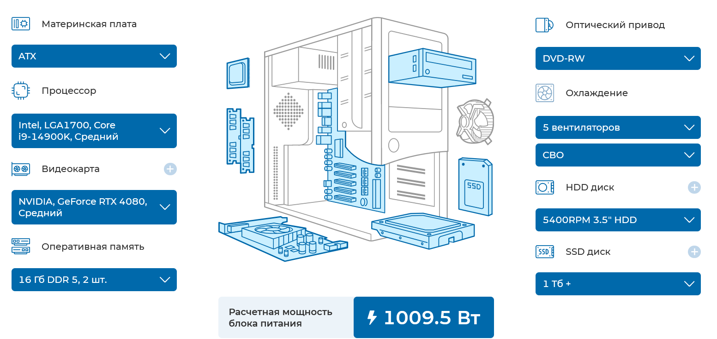
 | Характеристики: тип поставки: BOX, Серия Core i9, Сокет LGA 1700, Ядро Intel Raptor Lake-R, Кол-во ядер 24, Кол-во потоков 32, Техпроцесс 10 нм, Тактовая частота 6 ГГц, Встроенная в процессор графика Intel UHD Graphics 770
Motherboard | ASUS TUF GAMING Z790-PRO |  | 655.62 €

RAM | 2x ADATA XPG Lancer Blade RGB |  | 131.14

HDD | Toshiba DT02-V 4 ТБ |  | 98.93

SSD | 2000 ГБ SSD M.2 накопитель ADATA LEGEND 960 MAX |  | 59.69

Vcard | KFA2 GeForce RTX 4080 SG |  | 1296.75

CPU FAN | Thermalright Frost Commander 140 |  | 133.69

Корпус | Cougar MX600 RGB |  | 119.43

БП | Thermaltake Toughpower GF A3 1200W |  | 254

Монитор | 29" Монитор LG UltraWide 29WQ600-W |  | 267

DVD-RW | Привод внеш. DVD-RW ASUS SDRW-08D2S-U |  | 36.09

 | ИТОГО: | 0 ₽ | 3,663.47 €

